trijst

Dots:
leņķis grādos starp trijstūra malām a un b: |  |  |  |  |  | 24
malu a un b garumi
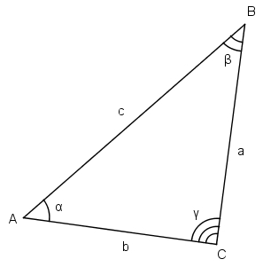
Aprēķināt:
visus iespējamos malas c garumus pēc kosinusu teorēmas

b a | 1 | 3 | 5 | 7 | 9 | 11 | 13 | 15 | 17 | 19
2
4
6
8
10
12
14
16
18
20

zaļais
Dots:
c | 10.00
Zināms, ka visi trijstūri zaļajā figūrā ir taisnleņķa vienādsānu trijstūri.

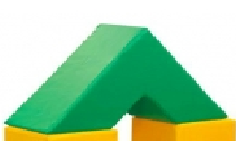
Aprēķināt
zaļās figūras tilpumu
zaļās figūras virsmas laukumu

palīgdarbības:
mazā trijstūra katetes garums
lielā trijstūra katetes garums
mazā trijstūra laukums
lielā trijstūra laukums
mazās trijstūrveida figūras (cauruma) tilpums
lielās trijstūrveida figūras tilpums
c
c
c
c

